acc_Konfektionierung
14 | Faserabführung mit 900 µm Buffer aufkleben | 1 | Faserabführung je ein Sensor gerade und je ein Sensor gewinckelt mit 900 µm Buffer aufkleben. Kabellänge von Faserabführung bis Stecker 30 cm.
15 | Silikon anbringen an Balken und Rahmen | 1 | Silikon mit Spritze (braune Kanüle) zuerst an Balken auftragen, dann durch Rahmen bis sich Klebetropfen bildet. Immer definierte Menge an Silikon verwenden => 0,5 ml. Mindestens 24 h aushärten lassen.
16 | LC/APC Stecker konfektionieren | 1
17 | Fixierung des Balken lösen und Speichern "Final" | 1

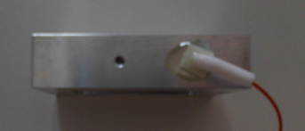
 |  |  | - 900µm Buffer (gelber Schlauch) auf 35cm ablängen
 |  |  | - Winkelstück in auf Faser auffädeln (Buffer als Führungshilfe)
 |  |  | - Kleber (UHU schnellfest) in Rahmen einbringen
 |  |  | - Winkelstück einsetzen und mit Kleber verstreichen
 |  |  | - Buffer auf Anschlag einschieben und Winkelstück gemäß Bild ausrichten
 |  |  | - Silikon in Spritze füllen (braune Kanüle)
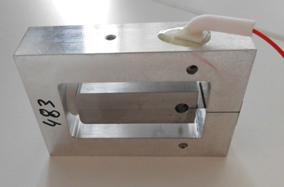 |  |  | - Silikon durch Rahmenöffnung einfüllen (0,5ml), zuerst Loch im Balken füllen, dann Klebetropfen bilden und in Rahmenöffnung austreten lassen, mindestens 24h aushärten lassen

